Ficha Técnica
PLANILLA DE DATOS GARANTIZADOS |  |  |  | 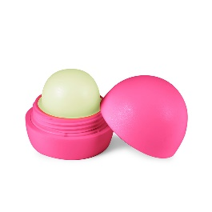

Bálsamo para Labios |  |  |  | CÓDIGO | 2016275
 |  |  |  | FECHA REVISIÓN | 2020-11-30
 |  |  |  | ÁREA ESPECIALISTA: GERENCIA DE MERCADEO

DESCRIPCIÓN SAP: Bálsamo para Labios
ITEM | DATOS | UNIDAD | PEDIDO |  | COMENTARIO
1 | Empresa proveedora | … | (*)
2 | Fabricante | … | (*)
3 | Marca | … | (*)
4 | Modelo | … | (*)
5 | País de origen | … | (*)
6 | Norma de fabricación y ensayos | … | (N/A)
7 | Embalaje | … | (*)
8 | Garantía |  | (N/A)
9 | Dimensiones
10 | Material |  | Plastico
11 | Terminación |  | Embase del labial de forma circular
12 | Muestra del Artículo |  | Si, se requiere.
(*) A indicar por el oferente
(**) Timbrado en el material en alto o bajo relieve
 | 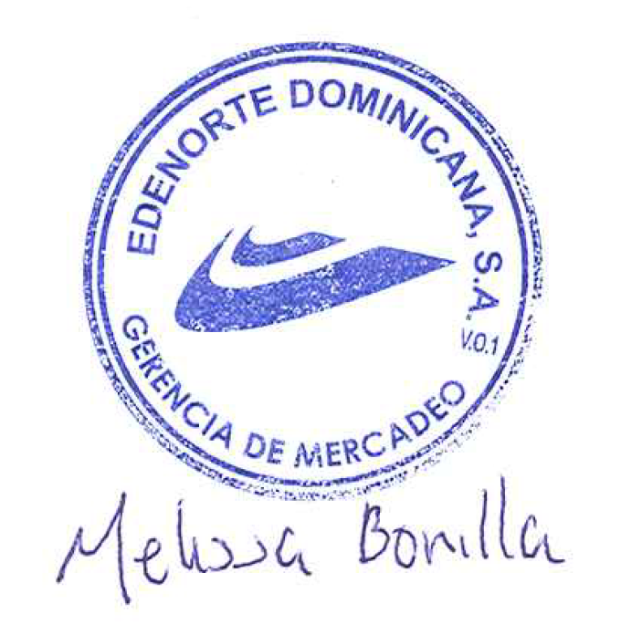
 |  |  |  | Fecha de la oferta

 | Melissa Bonilla Castillo |  |  | Nombre y firma del oferente
 | Diseñador Gráfico
COMENTARIOS:
1- Este material cumplirá con todas las indicaciones detalladas en la especificación técnica correspondiente. 2- En caso de haber una solicitud adicional por parte de La Distribuidora o que el Fabricante entienda deba entregar información adicional, para la correcta evaluación de la propuesta, se deberá hacer por escrito y anexado a esta planilla de Datos Garantizados.

Arte

PLANILLA DE DATOS GARANTIZADOS
IMAGEN DE REFERENCIA
NOMBRE: | CÓDIGO:

